Template
 |  |  |  |  |  |  |  | 0 | 0 | 0 | 0 | 0
№ | Функциональная группа | Название теста | Подход |  | задача | Приоритет | Автоматизирвоано | Результат | Результат
 |  |  | Шаги | Ожидаемый результат
1 | Форма авторизации | Проверка кнопки "Сбросить" | 1. Войти в систему 2. Произвольно заполнить 1 любое поле; 3. Нажать кнопку "Сбросить"; | Все поля ввода очистились.
2 |  | Проверка кнопки "Найти" | 1. Войти в систему; 2. Заполнить поле имя "Данил"; 3. Нажать кнопку "Найти"; | Появилось сообщение "Результаты не найдены"
3 |  | Проверка кнопки "Найти" | 1. Войти в систему; 2. Оставить все поля пустыми; 3. Нажать кнопку "Найти"; | Выводится предупреждающее сообщение с текстом «Необходимо заполнить хотя бы одно поле»
4 |  | Проверка однострочного ввода в поля для ФИО | 1. Войти в систему; 2. Заполнить одно из 3х полей для ФИО и нажать Enter; | Переноса на новую строку не произошло
5 |  | Проверка возможности редактирования в поля для ФИО | 1. Войти в систему; 2. Заполнить произвольно поля для ФИО; 3. Попробовать отредактировать заполненное поле; | Редактирование прошло успешно
6 |  | Ограничения ввода на ФИО | 1. Войти в систему 2. Ввести в поле ФИО 1 буквенный символ русского алфавита | Выводится сообщение: "Введите хотя бы две буквы для поиска пациента"
7 |  | Проверка ввода на ФИО | 1. Войти в систему 2. Ввести в поле ФИО "Ян" 3. Нажать кнопку "Найти" | Появилось сообщение "Результаты не найдены"
8 |  | Проверка поля карта лояльности на однострочность | 1. Войти в систему; 2. Заполнить поля для карты лояльности произвольным набором цифр и нажать "Enter"; | Переноса на новую строку не произошло
9 |  | Проверка поля карта лояльности на возможность редактирования | 1. Войти в систему; 2. Заполнить поля для карты лояльности произвольным набором цифр; 3. Попробовать отредактировать это поле; | Редактирование прошло успешно
10 |  | Проверка поля карта лояльности на ограничение на ввод символов | 1. Войти в систему; 2. Заполнить поля для карты лояльности действующей картой клиента; 3. Нажать кнопку "Найти"; | Произошел вывод данных по клиенту и данной карте
11 |  | Проверка поля карта лояльности на ограничение на ввод символов | 1. Войти в систему; 2. Заполнить поля для карты буквами русского и английского алфавита; 3. Нажать кнопку "Найти"; | Вывод сообщения "Поиск возможет только по цифрам"
12 |  | Проверка поля карта лояльности на ограничение на ввод символов | 1. Войти в систему; 2. Заполнить поля для карты спец. Символами; 3. Нажать кнопку "Сбросить"; | Вывод сообщения "Поиск возможет только по цифрам"
13 |  | Проверка поля номер телефона на редактирование | 1. Войти в систему 2. Ввести номер телефона состоящий из 10 цифр и попробовать его отредактировать; | Редактирование прошло успешно
14 |  | Проверка поля номер телефона на однострочность | 1. Войти в систему 2. Ввести номер телефона состоящий из 10 цифр и попробовать его перенести на новую строку кнопкой "Enter"; | Переноса на новую строку не произошло
15 |  | Проверка поля номер телефона на ограничение ввода цифр | 1. Войти в систему 2. Ввести 10 цифр в поле номер телефона действующего клиента; 3. Нажать кнопку "Найти"; 3.1 Проверить на ввод 9 и 11 цифр в поле номер телефона | 3. Результат вывод информации по клиенту 3.1 На ввод 9 и 11 цифр должно выводится сообщение "ограничение поля 10 цифр" или ввод в поле сделать возможным строго 10 символов
16 |  | Проверка поля номер телефона на ограничение ввода букв и спец символов | 1. Войти в систему; 2. Ввести в поле номер телефона: 2.1 Символы русского алфавита; 2.2 Символы английского алфавита; 2.3 Спец символы; | На все варианты ввода вывести сообщение: "Поиск возможет только по цифрам"
17 |  | Проверка поля дата рождения на возможность редактирования | 1. Войти в систему 2. Ввести в поле дата рождения дату 20.10.2020 3. Попробовать отредактировать ее | Редактирование прошло успешно
18 |  | Проверка поля дата рождения на ограницения ввода букв и спец символов | 1. Войти в систему; 2. Ввести в поле дата рождения: 2.1 Символы русского алфавита; 2.2 Символы английского алфавита; 2.3 Спец символы; | На все варианты ввода вывести сообщение: "Поиск возможет только по цифрам"
19 |  | Проверка поля дата рождения на верную дату | 1. Войти в систему 2. Ввести в поле дата рождения: 2.1 Текущую дату для незарегистрированного клиента 2.2 Дату больше текущей даты 2.3 Дату меньше текущей для незарегистрированного клиента 3. Нажать кнопку "Найти" | 2.1 Вывод сообщения «Результаты не найдены» 2.2 Вывод сообщения "Дата рождения должна быть не позднее текущей даты" 2.3 Вывод сообщения «Результаты не найдены»
20
21 |  | Проверка каталога на добавление товара в корзину | 1 Авторизироваться на сайте vk.com 2 Открыть графу "Маркет" 3 Выбрать категорию электроника 4 Выбрать любой товар 5 Нажать кнопку "Добавить в корзину" | 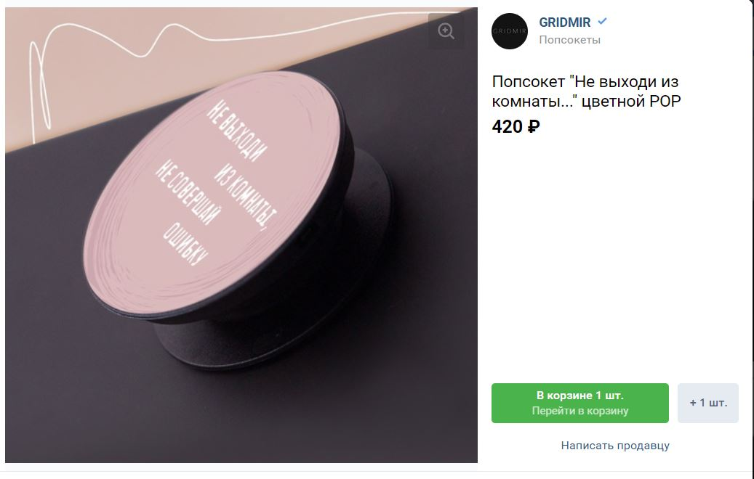
22 |  | Проверка корзины в каталоге на возможность удаления товара | 1 Авторизироваться на сайте vk.com 2 Открыть графу "Маркет" 3 Выбрать категорию электроника 4 Выбрать любой товар 5 Нажать кнопку "Добавить в корзину" 6 Нажать кнопку "Перейти в корзину" 7 Нажать на кнопку "Удаления" | 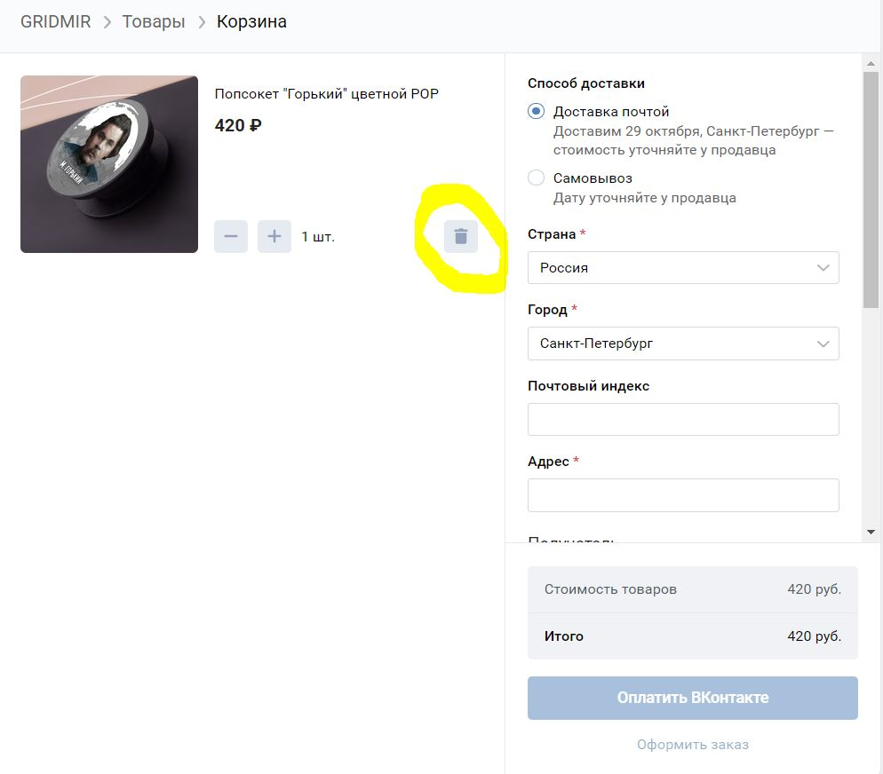
23 |  | Увеличения количества товара в корзине по средством кнопки "+" | 1 Авторизироваться на сайте vk.com 2 Открыть графу "Маркет" 3 Выбрать категорию электроника 4 Выбрать любой товар 5 Нажать кнопку "Добавить в корзину" 6 Нажать кнопку "Перейти в корзину" 7 Нажать на кнопку "+" | 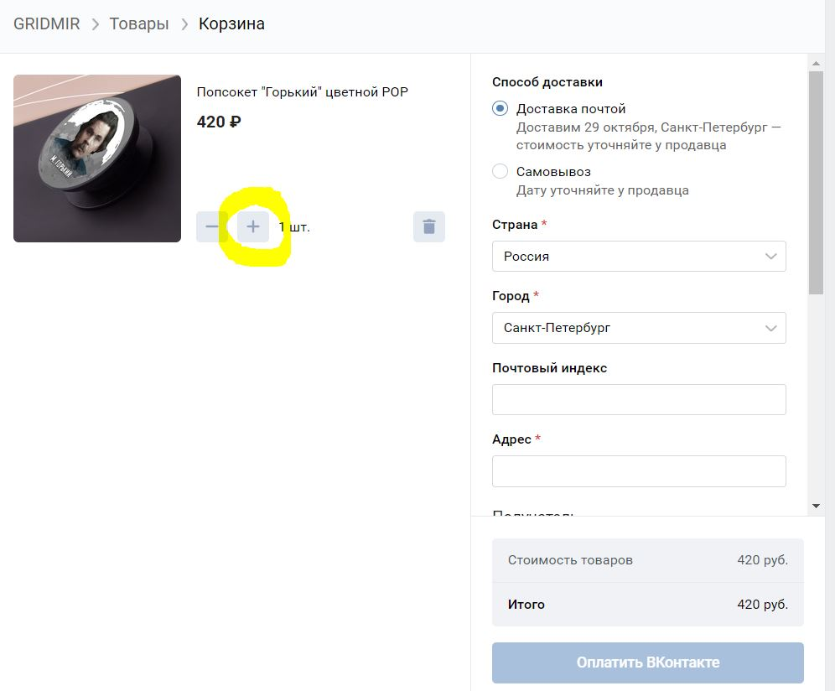 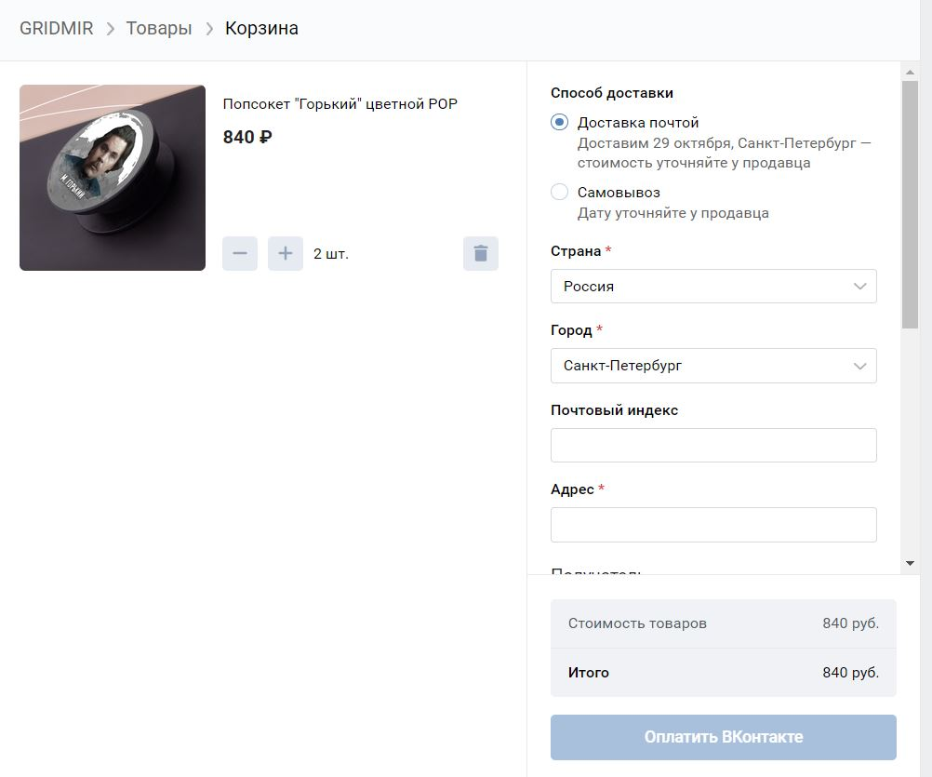
24 |  | Уменьшение количества товара в корзине по средством кнопки "-" | 1 Авторизироваться на сайте vk.com 2 Открыть графу "Маркет" 3 Выбрать категорию электроника 4 Выбрать любой товар 5 Нажать кнопку "Добавить в корзину" 6 Нажать кнопку "Перейти в корзину" 7 Нажать на кнопку "-" | 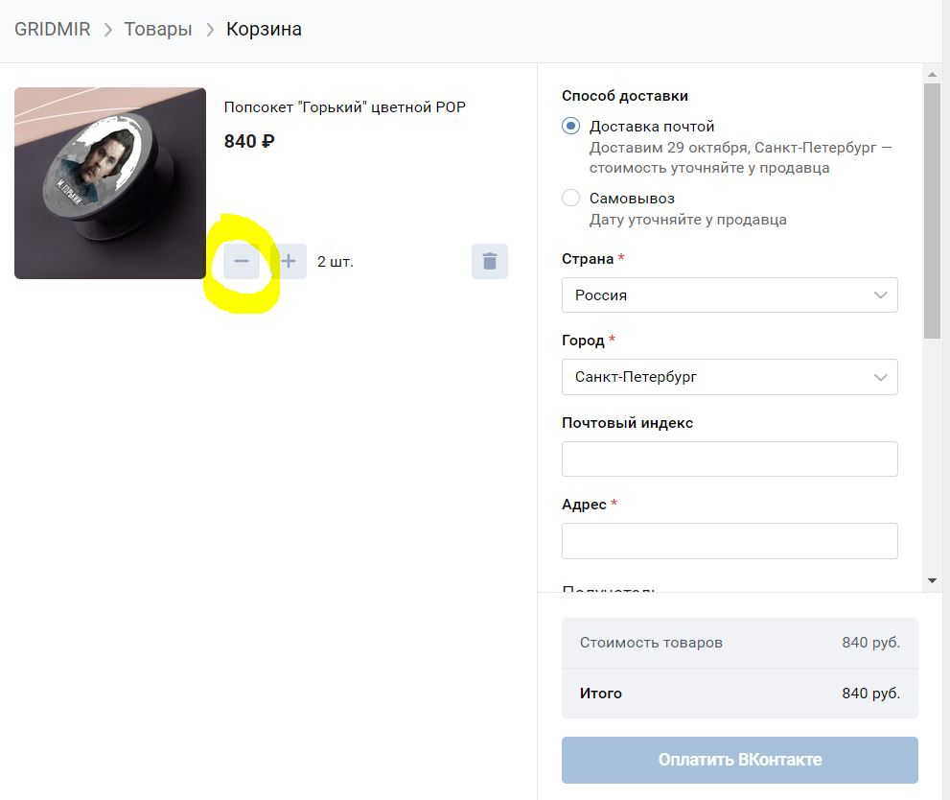 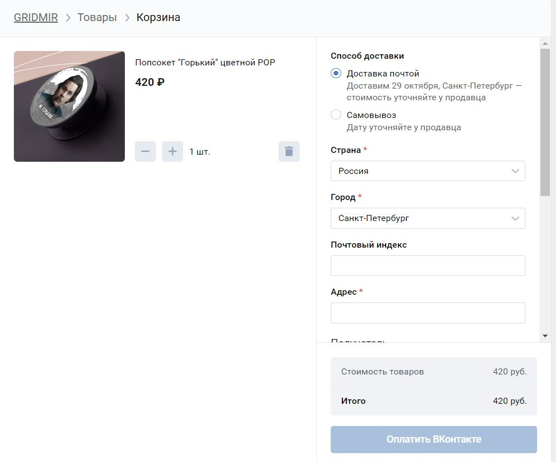
25 |  | Переход из формы товара на сайт магазина | 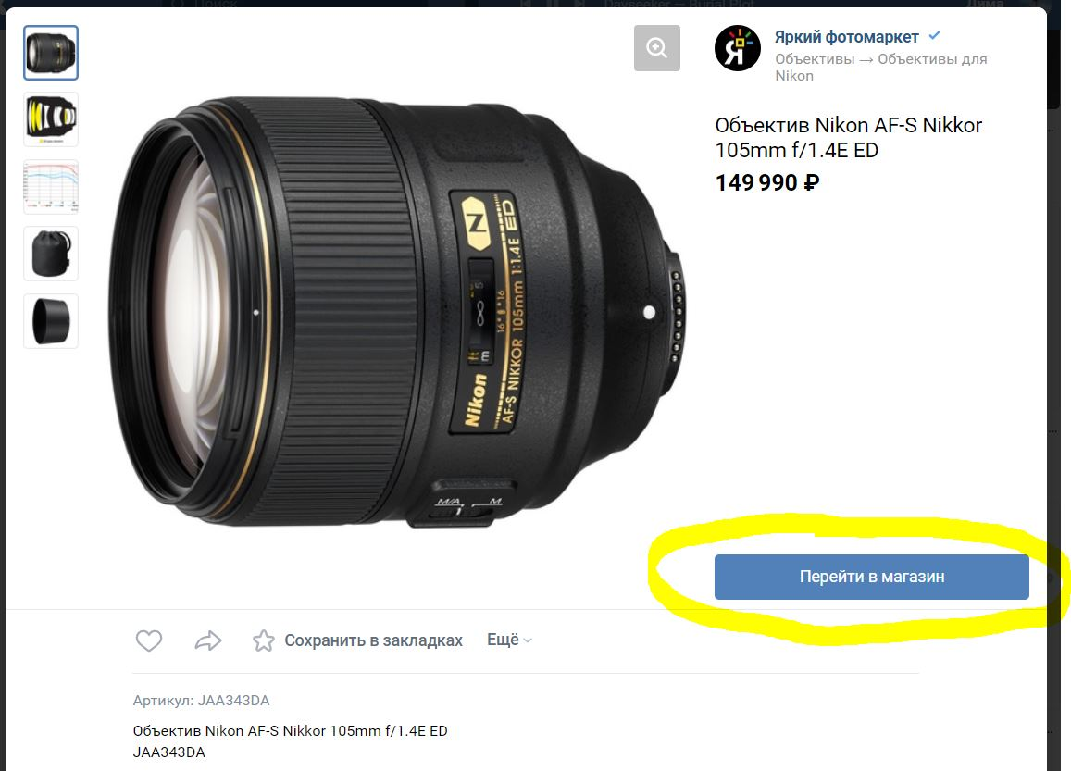 1 Авторизироваться на сайте vk.com 2 Открыть графу "Маркет" 3 Выбрать категорию электроника 4 Выбрать "Объектив Nikon AF-S Nikkor 105mm f/1.4E ED" 5 Нажать кнопку "Перейти в магазин" | 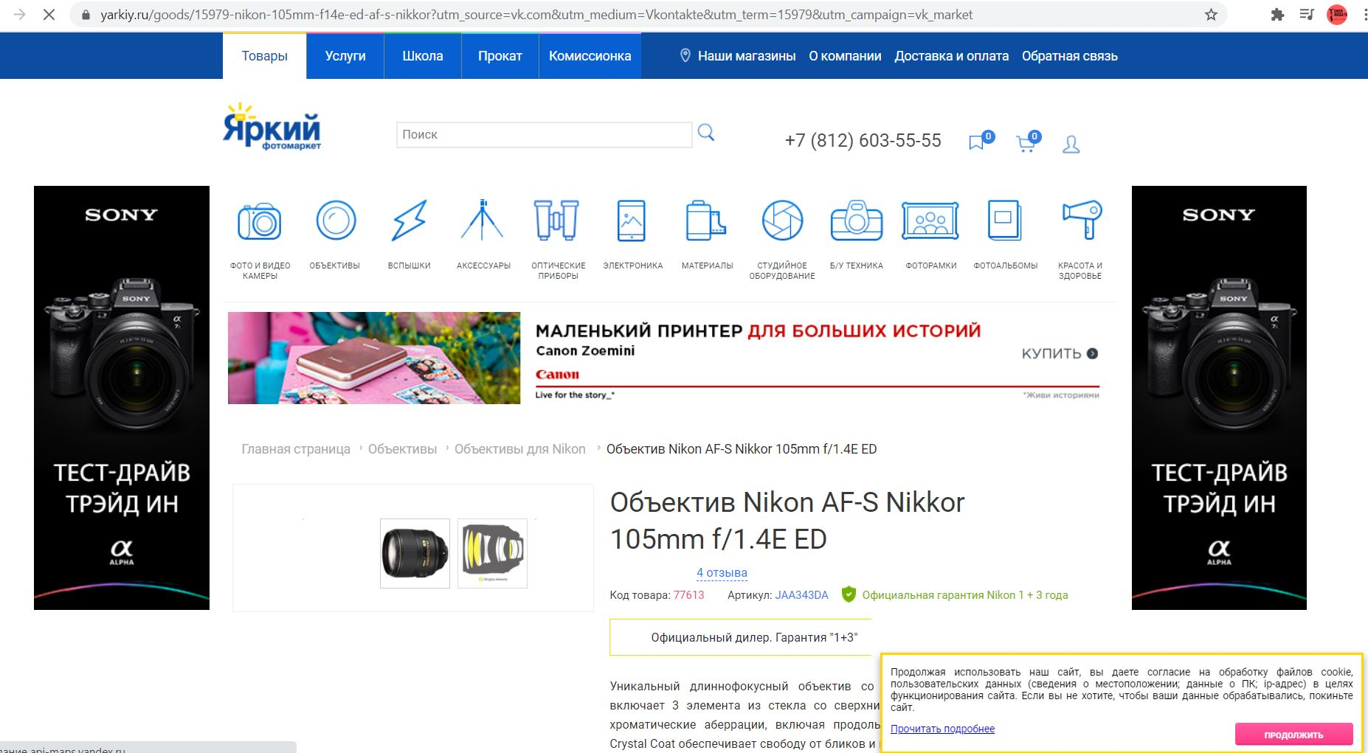
26 |  | Оплата заказа с пустыми полем адреса | 1 Авторизироваться на сайте vk.com 2 Открыть графу "Маркет" 3 Выбрать категорию электроника 4 Выбрать "Попсокет "Горький" цветной POP" 5 Нажать кнопку "Добавить в корзину" 6 Нажать кнопку "Перейти в корзину" 7 Нажать кнопку "Оплатить Вконтакте" | 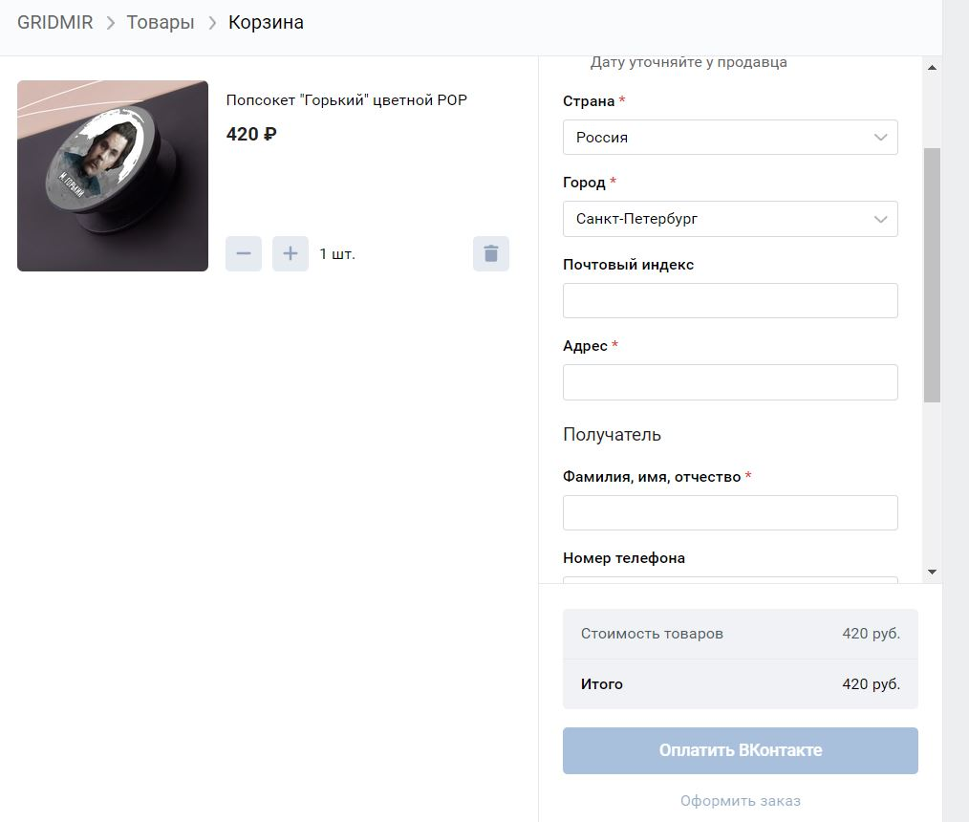
27 |  | Возможность оплаты заказа после ввода произвольного адреса | 1 Авторизироваться на сайте vk.com 2 Открыть графу "Маркет" 3 Выбрать категорию электроника 4 Выбрать "Razer Basilisk Essential" 5 Нажать кнопку "Добавить в корзину" 6 Нажать кнопку "Перейти в корзину" 7 Заполнить графу "Адрес" 8 Нажать кнопку "Оплатить Вконтакте" | 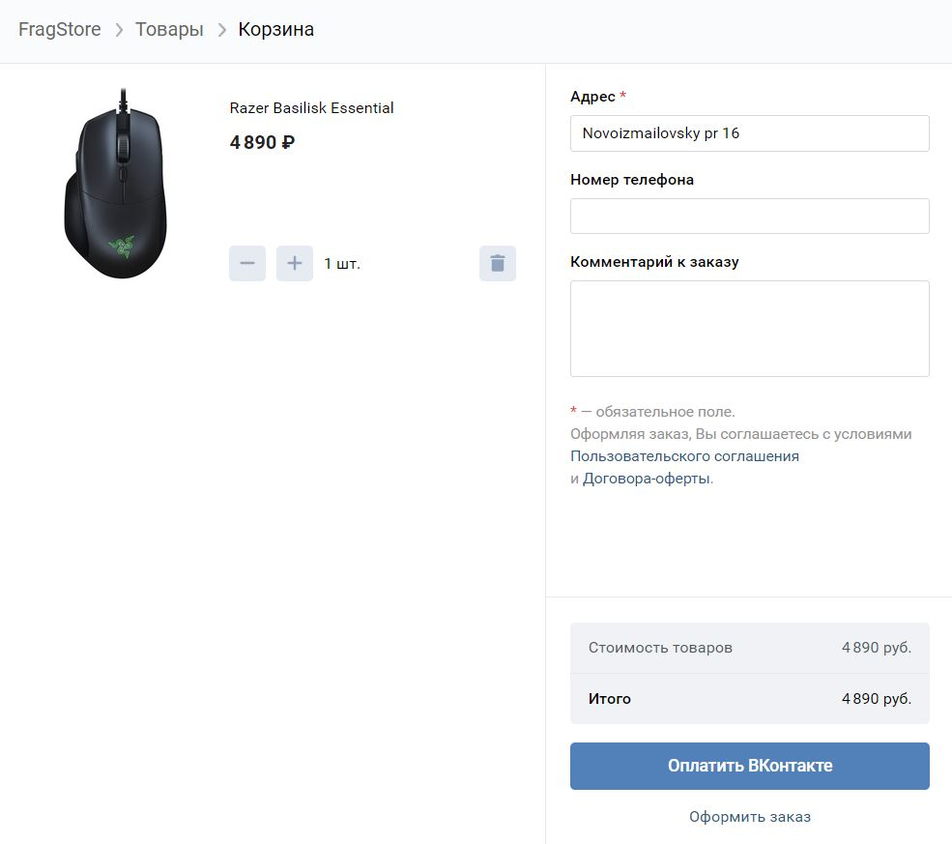
28 |  | Возможность удаления/отмены созданного заказа | 1 Авторизироваться на сайте vk.com 2 Открыть графу "Маркет" 3 Выбрать категорию электроника 4 Выбрать "Razer Basilisk Essential" 5 Нажать кнопку "Добавить в корзину" 6 Нажать кнопку "Перейти в корзину" 7 Заполнить графу "Адрес" 8 Нажать кнопку "Оплатить Вконтакте" 9. Попробовать отменить заказ | На данный момент такого функционала как оказалось нет в приложении маркет и отмена заказа происходить через тех. поддержку
29 |  | Добавление своего товара в графе "Мои Товары" | 1 Авторизироваться на сайте vk.com 2 Открыть графу "Маркет" 3 Выбрать вкладку "Мои товары" 4 Откроется форма для заполнения информации о товаре
30 |  | Попытаться завести свой товар не заполняя полей | 1 Авторизироваться на сайте vk.com 2 Открыть графу "Маркет" 3 Выбрать вкладку "Мои товары" 4 Откроется форма для заполнения информации о товаре 5 Нажать кнопку "Создать товар" | Графа название подсветится крсным
31 |  | Попытаться завести свой товар не заполняя ничего кроме названия | 1 Авторизироваться на сайте vk.com 2 Открыть графу "Маркет" 3 Выбрать вкладку "Мои товары" 4 Откроется форма для заполнения информации о товаре 5 Заполнить название товара 6 Нажать кнопку "Создать товар" | Графа описание подсветится красным
32 |  | Попытаться завести свой товар не заполняя ничего кроме названия и описания | 1 Авторизироваться на сайте vk.com 2 Открыть графу "Маркет" 3 Выбрать вкладку "Мои товары" 4 Откроется форма для заполнения информации о товаре 5 Заполнить название товара 6 Заполнить описание товара 7 Нажать кнопку "Создать товар" | Графа цена подсветится красным
33 |  | Новый
34 |  | Проверка добавлекния фотографии в альбом | 1. Зайти на сайт vk.com и зарегистрироваться 2. Открыть вкладку "Фотографии" 3. Нажать кнопку "Добавить фотографии" 4. Выбрать фотографию и нажать "Открыть" | Фотография отобразится в новом альбоме
35 |  | Проверка Загрузки фото в приложение ВК | 1. Зайти на сайт vk.com и зарегистрироваться 2. Открыть вкладку "Фотографии" 3. Нажать кнопку "Добавить фотографии" 4. Выбрать фотографию и нажать "Открыть" | Фотография успешно загружена на сайт VK.com
36 |  | Проверка удаления фотографии в альбом | 1. Зайти на сайт vk.com и зарегистрироваться 2. Открыть вкладку "Фотографии" 3. Нажать кнопку "Добавить фотографии" 4. Выбрать фотографию и нажать "Открыть" 5. Навести курсор и нажать на крестик в верхнем правом углу | Фотография успешно удалена из альбома
37 |  | Возможность создания нового альбома | 1. Зайти на сайт vk.com и зарегистрироваться 2. Открыть вкладку "Фотографии" 3. Нажать кнопку "Создать альбом" 4. Заполнить название и описание следующим текстом "qwerty12345" и "qwertyu123456" 5. Нажать кнопку создать альбом | Альбом успешно создан
38 |  | Создать новый альбом без заполнения полей | 1. Зайти на сайт vk.com и зарегистрироваться 2. Открыть вкладку "Фотографии" 3. Нажать кнопку "Создать альбом" 4. Не заполнять название и описание текстом 5. Нажать кнопку создать альбом | Альбом не создан, строка "Названия" мигает красным цветом
39 |  | Создать новый альбом без заполнения описания и заполненым названием | 1. Зайти на сайт vk.com и зарегистрироваться 2. Открыть вкладку "Фотографии" 3. Нажать кнопку "Создать альбом" 4. Заполнять название текстом "Hello" 5. Нажать кнопку создать альбом | Альбом с названием "Hello" успешно создан
40 |  | Возможность удаления альбома | 1. Зайти на сайт vk.com и зарегистрироваться 2. Открыть вкладку "Фотографии" 3. Нажать кнопку "Создать альбом" 4. Заполнять название текстом "Hello" 5. Нажать кнопку создать альбом 6. Нажать кнопку "Редактировать альбом" 7. Нажать на строку "Удалить альбом" | Альбом успешно удален
41 |  | Возможность комментирования альбома | 1. Зайти на сайт vk.com и зарегистрироваться 2. Открыть вкладку "Фотографии" 3. Открыть альбом примеров "Hello" 4. В правом нижнем углу в строке ввести комментарий "12345" | Комментарий к альбому успешно создан
42 |  | Изменить условия видимости альбома для пользователя | 1. Зайти на сайт vk.com и зарегистрироваться 2. Открыть вкладку "Фотографии" 3. Нажать кнопку "Создать альбом" 4. Заполнять название текстом "Hello" 5. Нажать кнопку создать альбом 6. Нажать кнопку "Редактировать альбом" 7. Нажать на строки "Кто может просматривать этот альбом? Друзья и друзья друзей. Кто может комментировать фотографии? Все пользователи." и изменить их 8. Нажать кнопку сохранить изменения | Условия видимости альбома были успешно изменены
43 |  | Возможность оставлять комментарии к фото | 1. Зайти на сайт vk.com и зарегистрироваться 2. Открыть вкладку "Фотографии" 3. Открыть альбом примеров "Hello" 4. Выбрать произвольное фото 5. В правом нижнем углу в строке ввести комментарий "12345" | Комментарий к фото в альбоме успешно создан
44 |  | Редактирование комментариев у фото в альбоме | 1. Зайти на сайт vk.com и зарегистрироваться 2. Открыть вкладку "Фотографии" 3. Открыть альбом примеров "Hello" 4. Выбрать произвольное фото 5. В правом нижнем углу в строке ввести комментарий "12345" 6. Навести курсор на комментарий и в правом углу нажать на значок карандаша 7. Изменить комментарий на "12" | Комментарий к фото в альбоме успешно изменен
45 |  | Удаление комментариев у фото | 1. Зайти на сайт vk.com и зарегистрироваться 2. Открыть вкладку "Фотографии" 3. Открыть альбом примеров "Hello" 4. Выбрать произвольное фото 5. В правом нижнем углу в строке ввести комментарий "12345" 6. Навести курсор на комментарий и в правом углу нажать на значок мусорки | Комментарий к фото в альбоме успешно удален
46
47
48
 |  | Total Automation Test | 0
 |  | Общее количество тестов | 44
 |  | Post-release tests | 0

